投标答疑汇总表
招标答疑汇总表
项目名称 |  | 安徽科达机电B厂房弱电系统工程
招标单位(名称) |  | 安徽科达机电股份有限公司
答疑时间 |  | 2024-08-09
序号 | 投标方所提问题 | 类别 | 所提疑问处的页码或编号 | 截图 | 招标人回复
1 | 本次摄像机采用POE供电，但是室外摄像机未配备防雷器，建议增加POE防雷器。 | 招标文件问题 | 招标清单《工程清单报价表》 |  | 清单中室外立杆已包含防雷接地，无需在增加POE防雷器。
2 | 系统图中有此内容，但未在清单及平面图中见到此相关内容 | 图纸问题 | 机电B及配套一卡通、门禁系统图 |  | 以清单为准
3 | 厂房B桥架布置图中车间部分要求采用大跨距金属桥架，此部桥架的单段长度是否有要求 | 图纸问题 | 机电厂房B、配套二层桥架布置图 |  | 满足安装及安全要求即可
4 | 清单中UPS主机位30KVA但是参数描述中要求输出有功功率：100kW（额定容量≥100kVA）是否描述有误 | 招标文件问题 | 招标清单《工程清单报价表》 |  | 输出有功功率:27kW(额定容量>30kVA)
5 | 室外图中1SM+1SB如何理解是否在本次招标范围内 | 图纸问题 | 厂房B室外监控方案布置图 |  | 非本次招标范围
6 | 接入至编号：B#-1F-26的人行通道闸平面图与系统图不一致，实际需求是否以平面图为准？ | 图纸问题 | 机电B及配套一卡通、门禁系统图 |  | 以平面图为准，无人行通道
7 | 清单中一台16盘位的NVR与一台24盘位CVR但是硬盘缺配置了70块此处是否配置有误 | 招标文件问题 | 招标清单《工程清单报价表》 |  | 以清单为准
8 | LED大屏清单中尺寸为5.76m*3.36m与图纸上标注6.18*3.14m不一致，实际以哪个为准 | 招标文件问题 | 招标清单《工程清单报价表》 |  | 按照清单来，清单是根据模组计算的
9 | 厂房B桥架布置图中采用托臂安装，清单中未见此部分工程量是否为漏项 | 招标文件问题 | 招标清单《工程清单报价表》 |  | 包含在桥架的综合单价中，请投标人综合考虑。
10 | 系统图中8口POE、16口POE、24口POE、16口接入交换机均要求万兆SFP+接口，清单描述均为千兆光口两处不一致以哪个为准 | 招标文件问题 | 招标清单《工程清单报价表》 |  | 以清单为准
11 | 会议系统中LED大屏未配置播放电脑，此部分是否未漏项 | 招标文件问题 | 招标清单《工程清单报价表》 |  | 以清单为准
12 | 招标清单-综合管网中“200*100(mm)喷塑桥架（定制大跨度）”和“150*75(mm)喷塑桥架（定制大跨度）”跨度分别为多长？ | 招标文件问题 | 《招标清单《工程清单报价表》-综合管网 | 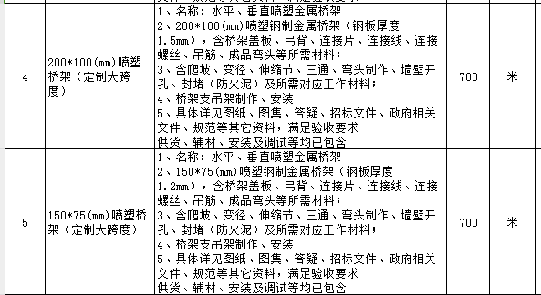 | 图纸间距跨度为12米左右
13 | 招标清单-会议系统中的辅助材料“音频连接线”长度为多长？ | 招标文件问题 | 招标清单《工程清单报价表》-会议系统-辅助材料 |  | 根据图纸确定长度及报价。
14 | UPS系统中的UPS主机和蓄电池相关检验报告与功能设置截图是否可以中标后提供？ | 招标文件问题 | 招标清单《工程清单报价表》-UPS系统 |  | 可以
15 | 投标产品“系统面板、模块、六类非屏蔽跳线、六类非屏蔽双绞线、光缆、光纤、机柜、PDU、网络产品、音响及会议系统类产品、音频连接线、UPS"品牌建议增加国内一线品牌海康威视。 | 招标文件问题 | 招标清单《工程清单报价表》-品牌要求 |  | 不改变
16 | 品牌不能完全响应参数，是以品牌为准还是以参数为准？ | 招标文件问题 | 招标清单《工程清单报价表 |  | 如果品牌与参数不能完全响应，以品牌为主，但必须满足核心参数
17 | 参数非常多，非常细，不是所有品牌都能响应，是否响应核心参数即可？ | 招标文件问题 | 招标清单《工程清单报价表 |  | 必须响应核心参数
18 | 机电相关业根据《建筑业企业资质标准》应包括：暖通、给排水、建筑电气、机械设备、焊接和自动化控制等。 问题：本次招标要求的机电相关专业是否包括以上几项专业。 | 招标文件问题 | 附件2：技术模块文件包→安徽科达机电B厂房弱电系统工程技术标评标标准→二、资源配置→5、技术负责人→1.须具有机电相关专业中级（或以上级）职称（职称证书应以人社部门或者在人社部门核准备案的职称评审委员会或人社部门授权具备颁发资格的机构及公司颁发的为准）； | 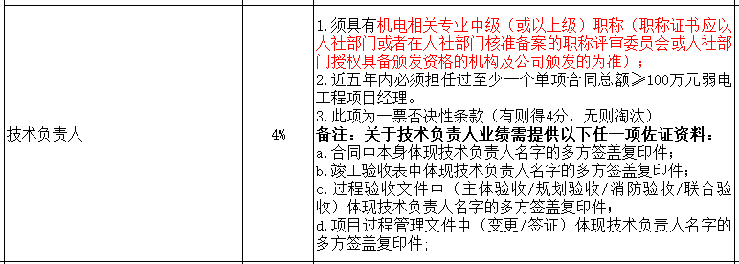 | 包含机电工程、广电工程、通信信息专业
19 | 是否需要：桥架支吊架制作、安装。 | 招标文件问题 | 附件3：经济模块文件包→9、综合管网→3、100*50(mm)喷塑桥架 |  | 需要
20 | 技术标--评分表中，序号5中，技术负责人职称为： 广电工程或通信信息专业中级（或以上级）职称是否予以认可？ | 其他问题 | 安徽科达机电B厂房弱电系统工程技术标评标标准 | 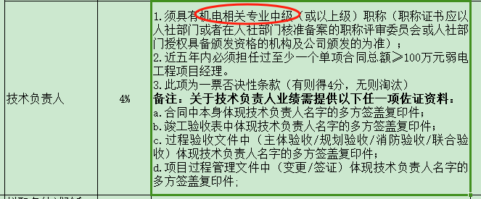 | 可以

